Blad1
Kunstwerkpaspoort |  |  |  |  | Versie | 1.0
 |  |  |  |  | Datum | 2016-11-25

Beheergegevens kunstwerk |  |  | Locatie/gemeente: Tilburg, Odg. fiets-/voetgangers oh spoor van Wijboschstr. naar Kronenbergstr.
SAP-nummer | 10593026 |  | 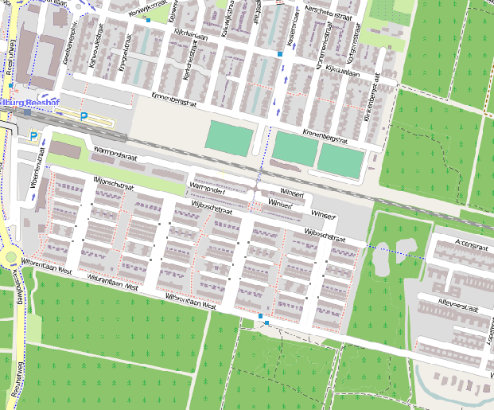
PGO-contractgebied | 20
Kunstwerknummer | KW20-123-0060
Kunstwerknaam | Ond. Campenhoef-Witbrant
Wegbeheerder | Gemeente Tilburg
Emplacement | Bd - Tb
Lijn- / Geocode | 123
Kilometrering (km) | 16.320
RDX / RDY - coördinaten | 128264.30, 398240.47
Bouwjaar | 2004
Renovatie | -
Baanclassificatie (baanurgentie) | Hoog
Functie | Ongelijkvloerse spoorkruising / Onderdoorgang (verdiepte weg)
Foto kunstwerk
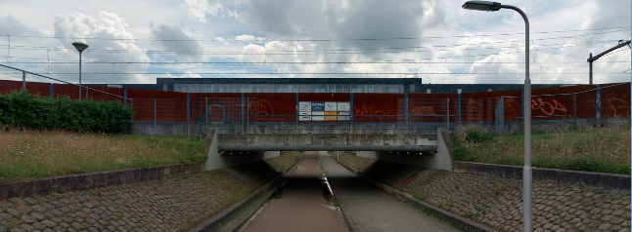

Kenmerken kunstwerk
Lengte (origineel, na renovatie) | Deklengte 13,750 m. |  | Constructietype | Spoorviaduct, voorgespannen betonnen dek op 2 steunpunten (dek opgelegd op wanden tunnel), statisch bepaald.
Breedte (origineel, na renovatie) | Tot. Dekbreedte 16,150 m.
Constructiehoogte (BS tot OK dek) | 1,450 m. |  | Elektrificatie (V) | 1500V DC
Dekdikte (excl. Verharding) | Vast/Variabel | 0,65 tot 0,70m. | Montering en dektype | Plaatvormige dekconstructie
Aantal overspanningen | 1 st. |  | Aantal dekken | 1 spoordek incl. weg | Materiaal | Beton
Lengte hoofdoverspanning | 1 st. | 11,70 m. | Type oplegging | Rubber oplegblokken | Aantal: | 15st / zijde (afm. 300x200x52mm)
Lengte zij-overspanningen | N.v.t. | - | Voegovergang | Geen | Type | Dekoverstek met grondkering
Betonkwaliteit | Bekend | B45; Mk. 5b | Aantal sporen | 2 st. | Hoh afstand: | 4,250 m.
Staalkwaliteit (wapening) / voorspanning | Bekend | FeB500 HWL / FeP1860 | Scheve kruising | Nee | Graden | 90ᵒ
Doorrijhoogte | 2,55 m. (fietsverkeer) |  | Materiaal leuning | Staal; Conservering: thermisch verzinkt + natlaksysteem
Dimensies balkrooster (lxbxh) | N.v.t. (geen balkrooster) |  | Geluidsscherm: | Staal; Conservering: thermisch verzinkt + natlaksysteem
Beoordeling Constructieve Veiligheid
Ontwerpnorm | NEN6723/VBB1995 (VOSB. 1963) |  | Overige belastingen
Ontwerpbelasting | Spoorbelasting volgens VOSB-laststelsel |  | Ballastbed / Dir. spoorstaaf bevestiging | Doorgaand ballastbed | Dikte (in m.) | 0,8 m.
Ontwerpsnelheid | 140 km/h |  | Gronddekking | Geen gronddekking | Dikte (in m.) | -
Wapeningsconfiguratie bekend? | Nee |  | Uitbreidingen | Geluidsscherm aanwezig naast noordelijk spoor
 | Tijdens het archiefonderzoek zijn gegevens gevonden (berekeningen, bestek of tekeningen) waaruit de ontwerpnorm en - belastingen bekend worden. In het jaar van het opstellen van het ontwerp (2001 , zie bestekstekening) was de NEN6723;1988/VBB1995 de vigerende ontwerpnorm. De toen vigerende spoorbelasting uit de NEN6723;1988/VBB1995 is identiek aan de spoorbelasting conform het laststelsel uit de VOSB1963. Het VOSB-laststelsel 150/250/270kN is daarom hoogstwaarschijnlijk in de berekening als spoorbelasting aangehouden. Voor een beschouwing van de constructieve veiligheid wordt verwezen naar het rapport van ProRail RAP 00115 met titel 'Spoorbelastingen op bruggen, verleden tot heden (2009)', versie 001, datum van kracht 01-04-2009. In deze rapportage is een vergelijking, middels equivalente Qm en Qv-lijnen, opgesteld van alle normen en spoorbelastingen uit het verleden tot 2009. De vigerende spoorbelastingen volgens de Eurocode zijn nog niet in RAP00115 opgenomen. Als ontwerpnorm NEN6723;1988 / V.B.B.1995 (laststelsel conform V.O.S.B. 1963) als ontwerpnorm is aangehouden, dan valt te concluderen: Buigcapaciteit: bij een overspanning van 11,5 - 12,0 m. is V.O.S.B. 1963 de maatgevende belasting Dwarskrachtcapaciteit: bij deze overspanning is de V.O.S.B. 1963 eveneens de maatgevend belasting (bij deze overspanning gelijk aan V.B.S. 1947). Hoe de vigerende spoorbelastingen anno 2016 zich verhouden tot deze Qm- en Qv-lijnen is nog onbekend. De onbekendheid van de ontwerpbelastingen vormt een risico t.a.v. de constructieve veiligheid.
Risicoprofiel / risicoaspecten | Risicoprofiel o.b.v. bureaustudie | Risicoprofiel na opname (oktober 2016) | Toelichting op beoordeling risicoaspecten (resultaat opname)
Leeftijd kunstwerk |  |  | De leeftijd van het kunstwerk bedraagt anno 2016 12 jaar (bouwjaar 2004)
Constructieve veiligheid |  |  | Zie opmerking t.a.v. constructieve veiligheid hierboven.
Aantastingen / Schades |  |  | Geen aantastingen aangetroffen, geen redenen waargenomen voor een verhoogd risico t.a.v. aantastingen/schades
Lekkage |  |  | Geen lekkages waargenomen.
Waterhuishouding |  |  | Geen lekkages of verzakkingen in de spoorbaan, aandachtspunt is wel ontwerp, geen tekening beschikbaar
Oplegging dek |  |  | Niet opgenomen, vandaar 'Geel', echter geen reden om aan te nemen dat verhoogd risico aanwezig is.
Voegovergang / dilatatievoegen |  |  | Geen voegovergang, enkel een dilatatievoeg met afdekplaat, geen verhoogd risico te verwachten.
Overgang kunstwerk-aardebaan |  |  | Stootplaten aanwezig maar spoorbaan door dichte geluidsschermen aan beiden zijden niet opneembaar
Aanrijding constructie |  |  | Onderdoorgang wordt enkel door fiets- en voetgangers gebruikt, geen risico t.a.v. aanrijding van de constructie
Arbo-veiligheid (V&G / VGM) |  |  | Spoorbaan niet opneembaar, aan beide zijden opgesloten door dichte geluidsschermen, risico's tav V&G onbekend
Aanvullende (specifieke) risicoaspecten
Leuning (conditie/conservering) |  |  | Leuningen verkeren (constructief) in prima staat, conservering verweerd/verkrijt.
Grondkerende constructies |  |  | Geen risico's t.a.v. grondkerende constructies, geen lekkages waargenomen, geen losgekomen taludbekleding
Opmerkingen na opname kunstwerk oktober 2016
Bovenbouw - Spoordek: Klimatologische verwering betonwerk. Zuidzijde geen betonschades geconstateerd, geen scheuren. Geen risico's tav de top 10 risico aspecten. Conservering leuningen noordzijde verkrijt en aangetast door klimatologische verwering. Onderbouw - steunpunten: onderzijde spoordek voorzien van een laag spuitbeton of brandwerende laag. Opleggingen niet zichtbaar en niet opneembaar. Opleggingen liggen achter de RVS-koven met verlichting.
Documentatie
SAP basiskaart algemeen | 10593026 - SAP basiskaart algemeen.xlsx |  | Tekeningen | 577698_Bestekstek. 300_Tunnelalignement_Revisie 28-2-2001.pdf
Berekeningen | Geen |  |  | 577696_Bestekstek. 301_BAZ+doorsneden_Revisie 28-2-2001.pdf
Bestek | 577684_Werkbestek ALTERNATIEF odg Campenhoef-Witbrant.pdf |  |  | 577694_Bestekstek. 302_Palenplan_Revisie 28-2-2001.pdf
 |  |  |  | 577692_Bestekstek. 303_Hulpconstructie_Revisie 28-2-2001.pdf
 |  |  |  | 577678_detailboek Arcadis standaarddetails en typetekeningen.pdf
 | 577686_Bijlage bij werkbestek_werkzaamheden aanleg spoor.pdf

 |  |  | Inspecties | Geen
Advies
1) Nader onderzoek naar constructieve veiligheid is o.b.v. leeftijd, constructietype en geen geconstateerde mechanische of constructieve schadepatronen op korte termijn niet direct noodzakelijk. Op de middel lange termijn kunstwerk (5- tot 7-jaar) wordt geadviseerd een globale beschouwing te doen nadat ProRail de Qm- en Qv-lijnen van de spoorbelastingen conform de huidige vigerende Eurocode heeft uitgewerkt.
2) Om risico's te beheersen en risicoscore te verlagen mogelijk nader archiefonderzoek bij ProRail (papieren archief), bij ontwerper kunstwerk of bij gemeentelijk archief. Tijdens digitaal archiefonderzoek zijn geen detailberekeningen van het spoordek en geen wapeningstekening gevonden.

